Feuil1
 |  | Observatoire National de l’écosystème prairie de fauche |  |  |  |  | Observatoire National de l’écosystème prairie de fauche

 |  |  |  |  |  |  |  |  | Compétences
Informations générales |  |  |  |  | Logistique

 | Description | L’ONEPF a été crée avec le constat que les périodes de fenaisons de plus en plus précoces et l’altération des prairies de fauches sont défavorables aux nombreuses d’oiseaux qui l’utilisent pour la reproduction.
 |  |  |  |  |  | Rôles
 |  |  |  |  |  | DN | DR | SD
 |  |  |  |  |  | Animation | Coordination | Prospection Saisie des données
 | Objectif | Suivi de l’avifaune prairiale et de l’évolution de la gestion des prairies de fauche. Echantillonnage de référence nationale. Etude de l’impact de la fauche sur les populations d’avifaune prairiale. |  | Animation
 |  |  |  | Animation nationale: xxxx Suivi scientifique: Laurence CURTET Animation régionale: Samuel DEMBSKI

 |  |  |  |  |  | Protocole |  |  | Matériel
 | Utilisation | Orientation des politiques publiques agro –environnementales, programmes de recherche, études complémentaires. |  |  |  | La méthode retenue est celle des Indices Ponctuels d’Abondance (I.P.A.), adaptée ici au cas particulier des oiseaux prairiaux qui sont mieux détectables visuellement que les oiseaux forestiers. Cette méthode est surtout orientée vers l’échantillonnage des peuplements de passereaux Le nombre d’individus par espèce est recensé par un observateur immobile, au centre de chaque station, pendant une durée de 15 minutes. Les oiseaux sont repérés soit à la jumelle, soit par leurs cris ou leurs chants. Le recensement en un même point est à réaliser deux fois chaque année, dans la première puis la seconde moitié de la saison de nidification (avant la fenaison). |  |  | Général: - Fiches de terrain - jumelles Relevés de végétation: - Mètre - Quadrillage

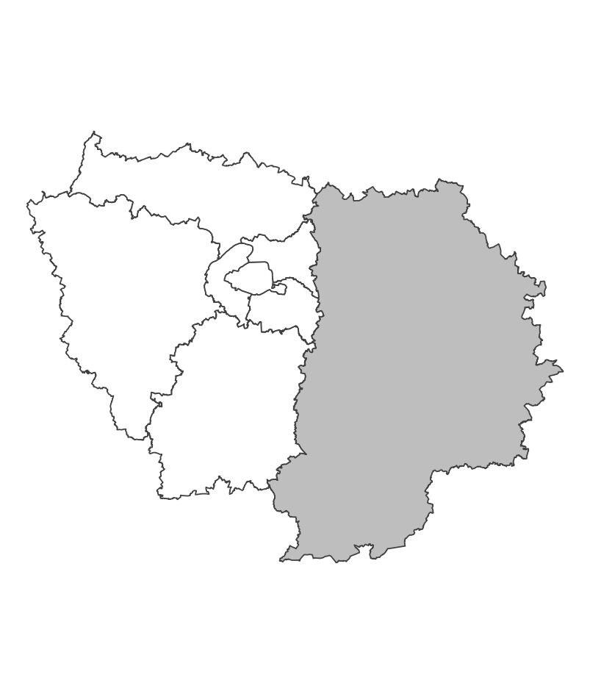
 | Zones de suivi
 |  |  | Stations d’une aire de 200m autour d’un point de la prairie de fauche (environ 12 ha chacun.)

 |  |  |  | Partenariats

 |  |  |  | Fédération de chasse LPO |  | Autres relevés

 |  |  |  |  |  | Saisie/Validation des données |  |  | Diffusion des données

 |  |  |  |  |  |  |  |  | - Bulletin de liaison de l'ONEPF - Articles scientifiques

 | Temporalité |  |  | Transversalité

 | Tous les ans: - Relevés des calendriers de fenaison : évaluation du pourcentage fauché. 20 juin, 1er juillet, 15 juillet (+- 2 jours). - Comptage visuel et auditif des oiseaux : Indice ponctuel d’abondance (IPA), 2 fois. Tous les 5 ans: Relevés de végétation et enquête agricole .

En savoir plus |  |  |  |  | En savoir plus

Editée le 2024-07-19

